JULIO
 |  | RENDICION CAJA CHICA
 |  | TALCA
 |  |  |  |  |  | MES | JULIO
 | SALDO ANTERIOR |  |  | 49,830
 | DEPÓSITO RENDICION ANTERIOR |  |  | 50,170
 | MONTO ADICIONAL |  |  | -
 | MONTO A RENDIR |  |  | 100,000
 | RENDIDO |  |  | 22,760 |  | SALDO AL CIERRE | 77,240

N° | Fecha | Tipo Documento (boleta venta-boleta honorarios-factura) | N° documento | RUT Titular del documento | Detalle | Total | Código Imputacion (RSM) 195
1 | 2024-07-30 | boleta venta | 1117884534 | - | DESAYUNO EQUIPO | 17,880
2 | 2024-08-01 | - | - | - | AGUA | 2,000
3 | 2024-08-01 | - | - | - | PAN DESAYUNO | 2,880
4
5
6
7
8
9
10
11
12
13
14
15
 | TOTALES |  |  |  |  | 22,760

OCTUBRE
 |  | RENDICION CAJA CHICA
 |  | TALCA
 |  |  |  |  |  | MES | OCTUBRE
 | SALDO ANTERIOR |  |  | 3,592
 | DEPÓSITO RENDICION ANTERIOR |  |  | 100,398
 | MONTO ADICIONAL |  |  | -
 | MONTO A RENDIR |  |  | 103,990
 | RENDIDO |  |  | 130,883 |  | SALDO AL CIERRE | -26,893

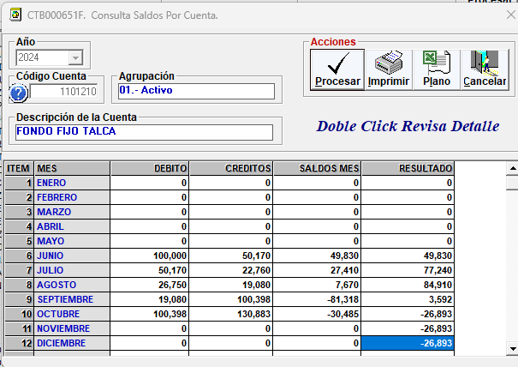
N° | Fecha | Tipo Documento (boleta venta-boleta honorarios-factura) | N° documento | RUT Titular del documento | Detalle | Total | Código Imputacion (RSM) 195
1 | 2024-10-04 | boleta |  |  | AGUA | 2,000
2 | 2024-10-04 | boleta |  |  | lavaloza+bolsas | 3,340
3 | 2024-10-05 | boleta |  |  | pilas | 3,050
4 | 2024-10-05 | boleta |  |  | desayuno | 17,256
5 | 2024-10-05 | 2 da boleta |  |  | desayuno continuación | 6,255
6 | 2024-10-07 | boleta |  |  | agua+ vaso | 2,240
7 | 2024-10-12 | boleta |  |  | agua bidon | 2,000
8 | 2024-10-15 | boleta |  |  | dulces | 4,000
9 | 2024-10-17 | boleta |  |  | cinta embalaje | 3,780
10 | 2024-10-18 | boleta |  |  | cinta embalaje | 3,780
11 | 2024-10-20 | boleta |  |  | colectivo municipalidad | 3,200
12 | 2024-10-23 | boleta |  |  | despacho chileexpress | 13,832
13 | 2024-10-25 | boleta |  |  | detalle guante | 2,000
14 | 2024-10-18 | boleta |  |  | agua | 2,000
15 | 2024-10-24 | boleta |  |  | agua | 2,000
16 | 2024-10-30 | boleta |  |  | almuerzo día de reposicion Seba | 8,850
17 | 2024-10-30 | boleta |  |  | almuerzo dia de llenado Belén | 6,300
18 | 2024-10-30 | boleta |  |  | bidon de agua + repuesto | 10,000
19 | 2024-10-30 | factura |  |  | limpieza vitrina | 35,000
 | TOTALES |  |  |  |  | 130,883

NOVIEMBRE
 |  | RENDICION CAJA CHICA
 |  | TALCA
 |  |  |  |  |  | MES | NOVIEMBRE
 | SALDO ANTERIOR |  |  | -26,893
 | DEPÓSITO RENDICION ANTERIOR |  |  | 130,883
 | MONTO ADICIONAL |  |  | -
 | MONTO A RENDIR |  |  | 103,990
 | RENDIDO |  |  | 59,700 |  | SALDO AL CIERRE | 44,290
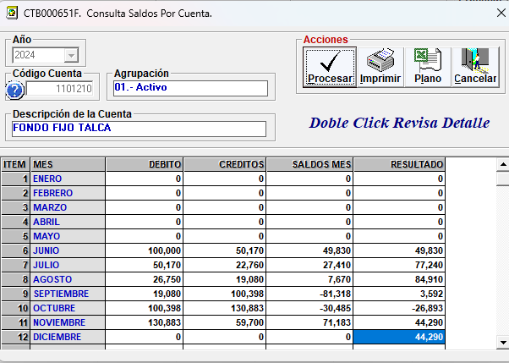
N° | Fecha | Tipo Documento (boleta venta-boleta honorarios-factura) | N° documento | RUT Titular del documento | Detalle | Total | Código Imputacion (RSM) 195
1 | 2024-11-11 | boleta |  |  | cintas de regalo | 690
2 | 2024-11-11 | boleta |  |  | agua bidon | 6,000
3 | 2024-11-21 | boleta |  |  | limpieza vitrina | 35,000
4 | 2024-11-25 | boleta |  |  | ganchos | 1,290
5 | 2024-11-21 | boleta |  |  | agua de bidon | 6,000
6 | 2024-11-21 | boleta |  |  | agua | 1,000
7 | 2024-11-23 | boleta |  |  | insumos | 4,000
8 | 2024-11-19 | boleta |  |  | panaderia | 3,240
9 | 2024-11-14 | boleta |  |  | paqueteria | 2,480
10
11
12
13
14
15
 | TOTALES |  |  |  |  | 59,700

MAR25
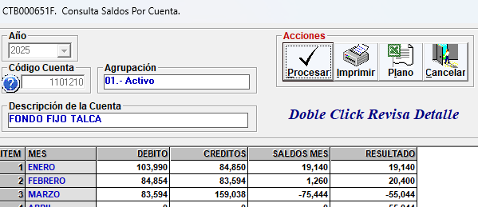
 |  | RENDICION CAJA CHICA
 |  | TALCA
 |  |  |  |  |  | MES | MARZO
 | SALDO ANTERIOR |  |  | 20,396
 | DEPÓSITO RENDICION ANTERIOR |  |  | 83,594
 | MONTO ADICIONAL |  |  | -
 | MONTO A RENDIR |  |  | 103,990
 | RENDIDO |  |  | 159,038 |  | SALDO AL CIERRE | -55,048

N° | Fecha | Tipo Documento (boleta venta-boleta honorarios-factura) | N° documento | RUT Titular del documento | Detalle | Total | Código Imputacion (RSM) 195
1 | 2023-03-08 | BOLETA |  |  | DESAYUNO 08/03 | 12,593
2 | 2025-03-08 | BOLETA |  |  | DESAYUNO 08/03 | 2,050
3 | 2025-03-08 | BOLETA |  |  | pie de limon, dia de la mujer | 8,990
4 | 2025-03-08 | BOLETA |  |  | pie de otro sabor para Sara (alergia) | 4,100
5 | 27/02/205 | BOLETA |  |  | entrega en Chile express Benjamin | 1,798
6 | 2025-03-10 | BOLETA |  |  | flores decorativas | 2,800
7 | 2025-03-10 | BOLETA |  |  | cinta adhesiva | 3,780
9 | 2025-03-10 | BOLETA |  |  | plasti flechas / Compra Esteban | 16,645
10 | 2025-03-10 | BOLETA |  |  | enchufes cuadros vitrina / compra Esteban | 12,330
11 | 2025-03-11 | BOLETA |  |  | agua | 6,000
12 | 31/04/2025 | BOLETA |  |  | agua | 6,000
13 | 2025-03-22 | BOLETA |  |  | cuaderno | 3,990
14 | 2025-03-26 | BOLETA |  |  | pilas teclado | 2,420
15 | 2025-03-26 | PASAJE |  |  | pasaje ida Santiago | 10,500
16 | 2025-03-26 | RECIBO |  |  | uber Santiago | 8,416
17 | 2025-03-27 | RECIBO |  |  | uber a bodega | 10,700
18 | 2025-03-29 | PASAJE |  |  | pasaje vuelta a Talca | 8,500
19 | 2025-03-29 | RECIBO |  |  | uber en Talca | 2,426
20 | 2024-03-27 | HONORARIO |  |  | limpieza vitrina | 35,000
 | TOTALES |  |  |  |  | 159,038

 |  |  |  |  | RESPONSABLE FONDO FIJO
 |  |  |  |  | Belen Gatica

JUN25
 |  | RENDICION CAJA CHICA
 |  | TALCA
 |  |  |  |  |  | MES | JUNIO
 | SALDO ANTERIOR |  |  | -61,948
 | DEPÓSITO RENDICION ANTERIOR |  |  | 165,938
 | MONTO ADICIONAL |  |  | 4
 | MONTO A RENDIR |  |  | 103,994
 | RENDIDO |  |  | 51,599 |  | SALDO AL CIERRE | 52,395
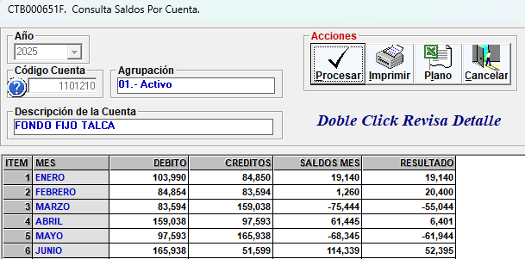
N° | Fecha | Tipo Documento (boleta venta-boleta honorarios-factura) | N° documento | RUT Titular del documento | Detalle | Total | Código Imputacion (RSM) 195
1 | 2025-06-28 | BOLETA | 792523517 |  | SODIMAC - ALAMBRE | 2,129
2 | 2025-06-28 | BOLETA | 1188556337 |  | LIDER - PILAS | 5,490
3 | 228438 | BOLETA |  |  | AGUA PURIFICADA | 6,000
4 | 2025-06-15 | BOLETA |  |  | VITRINA | 35,000
5 | 2025-06-11 | boleta | 21523427 |  | MINISO- BOTELLAS SPRAY | 2,980
6
7
8
9
10
11
12
13
14
15
 | TOTALES |  |  |  |  | 51,599

 |  |  |  |  | RESPONSABLE FONDO FIJO
 |  |  |  |  | Belen Gatica

AGO25
 |  | RENDICION CAJA CHICA
 |  | TALCA
 |  |  |  |  |  | MES | AGOSTO
 | SALDO ANTERIOR |  |  | -73,833
 | DEPÓSITO RENDICION ANTERIOR |  |  | 177,827
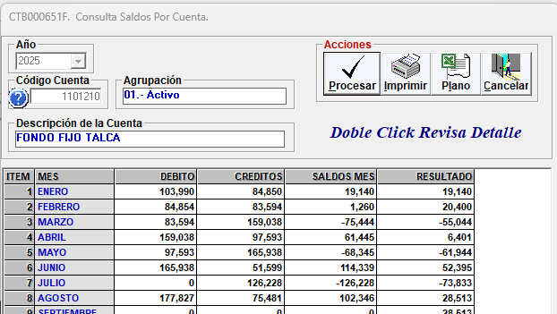
 | MONTO ADICIONAL
 | MONTO A RENDIR |  |  | 103,994
 | RENDIDO |  |  | 75,481 |  | SALDO AL CIERRE | 28,513

N° | Fecha | Tipo Documento (boleta venta-boleta honorarios-factura) | N° documento | RUT Titular del documento | Detalle | Total | Código Imputacion (RSM) 195
1 | 2025-08-25 | boleta | 68448081 |  | marco para patente | 4,990
2 | 2025-08-25 | boleta | 1214038783 |  | boleta lider - desayuno | 22,501
3 | 2025-08-01 | boleta | 21537675 |  | caja plasticas | 990
4 | 2025-08-25 | boleta | 24 |  | vitrina | 35,000
5 | 2025-08-07 | boleta | 6054 |  | agua bidon | 6,000
6 | 2025-08-25 | boleta |  |  | agua bidon | 6,000
7
8
9
10
11
12
13
14
15
 | TOTALES |  |  |  |  | 75,481

 |  |  |  |  | RESPONSABLE FONDO FIJO
 |  |  |  |  | Belen Gatica

DIC25
 |  | RENDICION CAJA CHICA
 |  | TALCA
 |  |  |  |  |  | MES | DICIEMBRE
 | SALDO ANTERIOR |  |  | 20,497
 | DEPÓSITO RENDICION ANTERIOR |  |  | 83,497
 | MONTO ADICIONAL
 | MONTO A RENDIR |  |  | 103,994
 | RENDIDO |  |  | 94,510 |  | SALDO AL CIERRE | 9,484

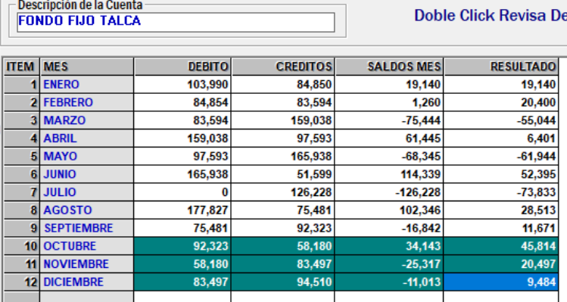
N° | Fecha | Tipo Documento (boleta venta-boleta honorarios-factura) | N° documento | RUT Titular del documento | Detalle | Total | Código Imputacion (RSM) 195
1 | 2024-12-04 |  | 135032 |  | paqueteria | 4,200
2 | 2025-12-05 |  | 1270512487 |  | desayuno equipo | 4,040
3 | 2025-11-29 |  | 774191 |  | desayuno paltas | 3,400
4 | 2025-11-26 |  | 304155 |  | reunion | 6,000
5 | 2025-12-02 |  | 9874 |  | cinta | 2,500
6 | 2025-12-17 |  | 1947152 |  | cinta de regalo | 1,380
7 | 2025-12-04 |  | 6181 |  | agua de bidon | 6,000
8 | 2025-12-19 |  | 1947581 |  | scotch | 1,350
9 | 2025-12-12 |  | 11840 |  | toalla papel | 2,200
10 | 2025-12-13 |  | 777606 |  | toallas de limpieza humedas | 3,300
11 | 2024-12-16 |  | 14066917 |  | caja organizadora | 2,490
12 | 2024-12-20 |  | 1246786929 |  | agua + dulces | 3,770
13 | 2024-12-24 |  | 13005054 |  | reunion fin de año | 12,880
14 | 2025-12-28 |  | 52 |  | limpieza vitrina | 35,000
15 | 2025-12-30 |  | 6212 |  | AGUA | 6,000
 | TOTALES |  |  |  |  | 94,510

 |  |  |  |  | RESPONSABLE FONDO FIJO
 |  |  |  |  | Belen Gatica

